Заказ
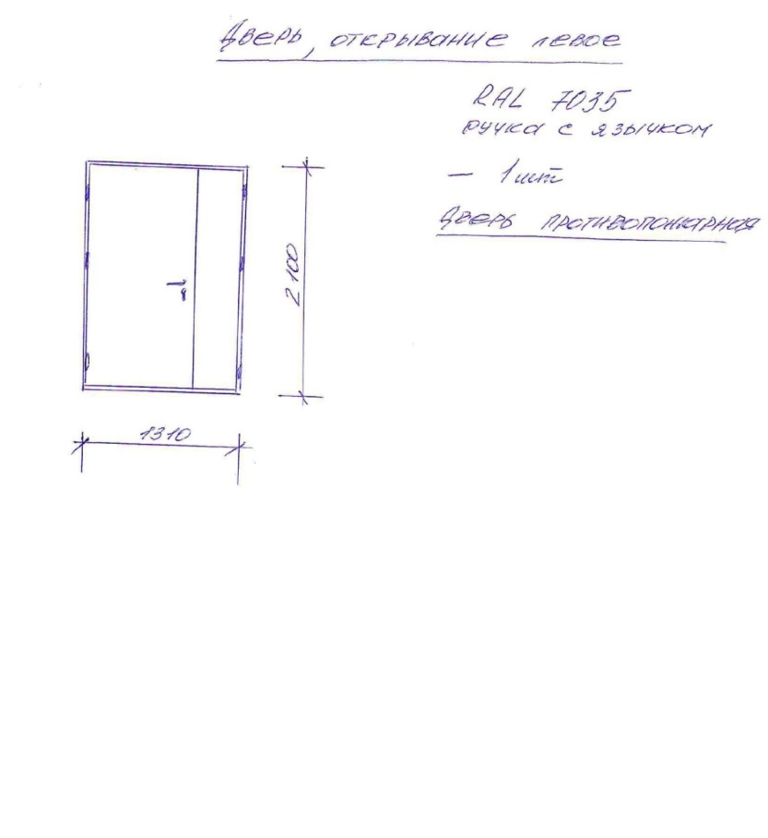
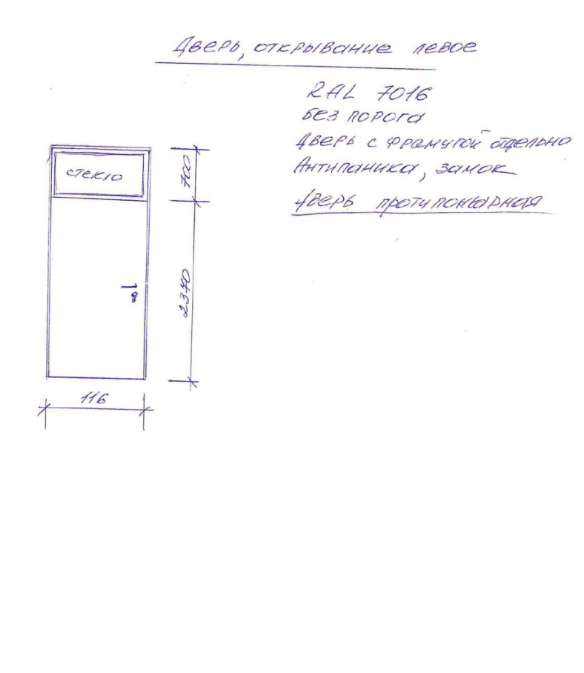
 |  | Арт Двери
 |  | Заказ на изготовление металлических изделий (21.11.2018 (Вишняк))
 | Заказчик | Протек
 | Телефон | 8 4012 999 010
 | Дата и счет | Счёт №1437 от 22.11.2018 г.

1 | 2 | 3 | 4 | 5 | 6 | 7 | 8 | 9 | 10 | 11 | 12 | 13 | 14 | 15 | 16 | 17 | 18 | 19
№ | Наименование | Кол-во, ед. | Высота двери по коробке, мм | Ширина двери по коробке, мм | Открывание | Размер рабочей створки, мм | Окрас | Наличник | Доводчик | Навес Левый, кол-во шт | Навес Правый, кол-во шт | Стекло на левой створке, кол-во | Стекло на правой створке, кол-во | Решётка на левой створке, кол-во | Решётка на правой створке, кол-во | Наличие фрамуги | Высота фрамуги, мм | Примечание (размер стёкол и решёток, если есть) (доп. информация по заказу)
1 | Дверь ДП-02-ДЛ(EI60) | 1 | 2,070 | 1,270 | левая | 950 | RAL 7035 | да | нет, подготовка | 2 | 2 |  |  |  |  |  |  | Усиление в местах крепления петель. Заглушки под анкерные отверстия - цвет серый.
2 | Дверь ДП-01-ДЛ(EI60) | 1 | 3,070 | 1,160 | левая |  | RAL 7016 | да | нет, подготовка | 3 |  |  |  |  |  | да | 700 | Без порога. Замок антипаника. Фрамуга максимально остекленная огнестойким стеклопакетом. Дверной блок 2370х1160 мм, фрамуга 700х1160 мм. Усиление в местах крепления петель. Заглушки под анкерные отверстия - цвет серый.
 |  | 2

 | Заказчик: | Изготовить в срок до 13.12.2018 г.

 |  |  |  |  |  | М.П.

